Ein Dull o Gynllunio
Mae 60% o weithlu’r dyfodol eisoes yn eu swyddi
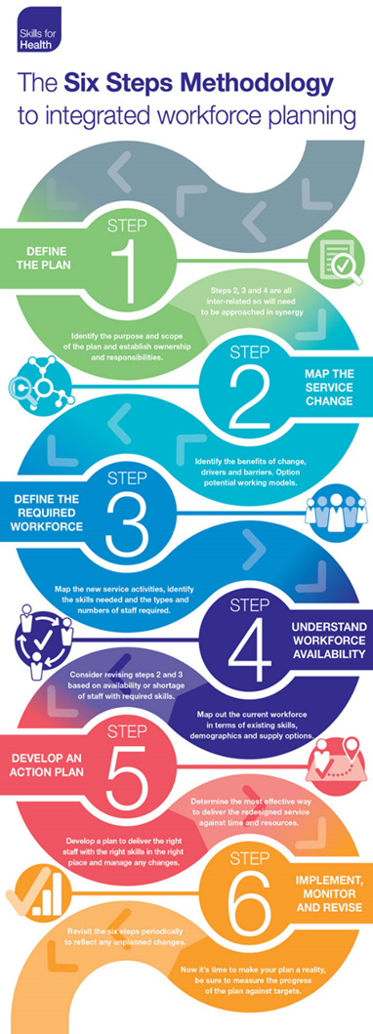
Yn ôl i’r Brif Ddewislen | Pecyn Cymorth AaGIC i gefnogi Cynllunio’r Gweithlu

Nid yw Cynllunio Gweithlu yn rhywbeth ychwanegol, mae’n rhan o swydd pob Arweinydd / Rheolwr
Mae angen i’r gweithlu fod yn hyblyg ar draws ffiniau sefydliadol a phroffesiynol
Mae angen i Gynllunio’r Gweithlu fod yn seiliedig ar ba sgiliau a chymwyseddau sydd eu hangen
EIN HUCHELGAIS | “Erbyn 2030, bydd gennym weithlu cynaliadwy mewn niferoedd digonol i ddiwallu anghenion iechyd a gofal cymdeithasol ein poblogaeth” | Mae cynllunio’r gweithlu yn GIG Cymru yn seiliedig ar y Fethodoleg Chwe Cam ar gyfer Sgiliau Iechyd. Mewn gofal eilaidd, mae’n gysylltiedig â gofynion y Cynlluniau Tymor Canolig Integredig. Ym maes gofal sylfaenol, mae’r dull hwn wedi cael ei addasu i’w ddefnyddio mewn Clystyrau ac i gefnogi gofynion Cynlluniau Tymor Canolig Integredig Clwstwr. Bydd y pecyn cymorth hwn yn helpu i ddatblygu cynlluniau gweithlu lleol wrth ddefnyddio’r fethodoleg chwe cham.
Ffynhonnell: Cymru Iachach – Strategaeth Gweithlu ar gyfer Iechyd a Gofal Cymdeithasol (cliciwch i weld)
Mae’r model chwe cham yn rhan o Fframwaith Cynllunio GIG Cymru a gall gefnogi’r gwaith o ddatblygu Cynlluniau Gweithredol yn y tymor byr, y tymor canolig a’r tymor hwy. | Cynllunio Tymor Byr hyd at 12 mis ymlaen llaw | Cynllunio Tymor Canolig hyd at 3 blynedd | Cynllunio Tymor Hir hyd at 10 mlynedd
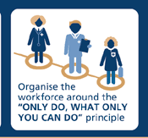 | Gellid ei ddisgrifio hefyd fel monitro sefydliadau, fel arfer yn cynnwys cyfrif pennau, rheoli cyllidebau ac fel arfer mae’n ymateb i’r galw am wasanaethau ar unwaith. | Yn debygol o fod yn gysylltiedig â chynllunio’r Cynllun Tymor Canolig Integredig, gan ganolbwyntio ar y gweithlu sydd ei angen i gyflawni nodau ac amcanion y Cynllun Tymor Canolig Integredig. Fel arfer mae’n cynnwys cynlluniau recriwtio wedi’u cynllunio, cynlluniau olyniaeth, a chynlluniau newid sefydliadol. | Fel arfer yn cael ei ddatblygu i gwrdd â strategaethau tymor hwy. Fel arfer mae’n cynnwys cynllunio senarios ar gyfer modelau gwasanaeth yn y dyfodol, prosiectau tymor hwy, rhagfynegi argaeledd gweithlu’r dyfodol, cynnydd yn y galw am wasanaethau sy’n cyd-fynd â newidiadau yn y boblogaeth.
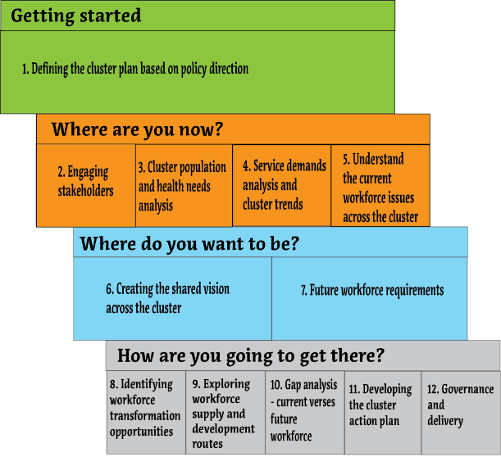
Dull Cynllunio Gweithlu Clwstwr Gofal Sylfaenol Drwy gwblhau pob un o’r gweithgareddau yn y 12 cam sydd wedi’u cynnwys yn y dull cynllunio, gall Clwstwr ddatblygu cynllun gweithlu cadarn i sicrhau bod gan ofal sylfaenol y ‘bobl gywir sydd â’r sgiliau iawn yn y lle iawn ar yr adeg iawn, o fewn cyllideb fforddiadwy’ i ddarparu gwasanaethau gofal sylfaenol cynaliadwy a diogel.

Mae cynllunio’r gweithlu’n llwyddiannus ym maes gofal sylfaenol yn gofyn am y canlynol:
Cydweithredu:- Cydweithredu a chydweithio ar draws pob practis mewn clwstwr a chyda grwpiau rhanddeiliaid eraill a nodwyd, gan gydweithio i ganfod atebion gweithlu cynaliadwy cyffredin ar gyfer gwasanaethau gofal sylfaenol lleol. | Rheoli Risg:- Llywodraethu cadarn wrth archwilio cyfleoedd arloesol i gynllunio’r gweithlu i bwyso a mesur y risgiau a’r manteision a datblygu atebion a mesurau lliniaru effeithiol.
Arweinyddiaeth Effeithiol:- Mae angen arweinyddiaeth ymroddedig a llawn cymhelliant i lywio’r gwaith o gynllunio’r gweithlu yn y clwstwr. | Rheoli Newid:- Rheoli newid yn effeithiol, gan gynnwys ennill ymrwymiad pobl i gymryd rhan yn y broses a chroesawu newidiadau yn y gweithlu a nodir yn ôl yr angen.

